Darba uzdevumi
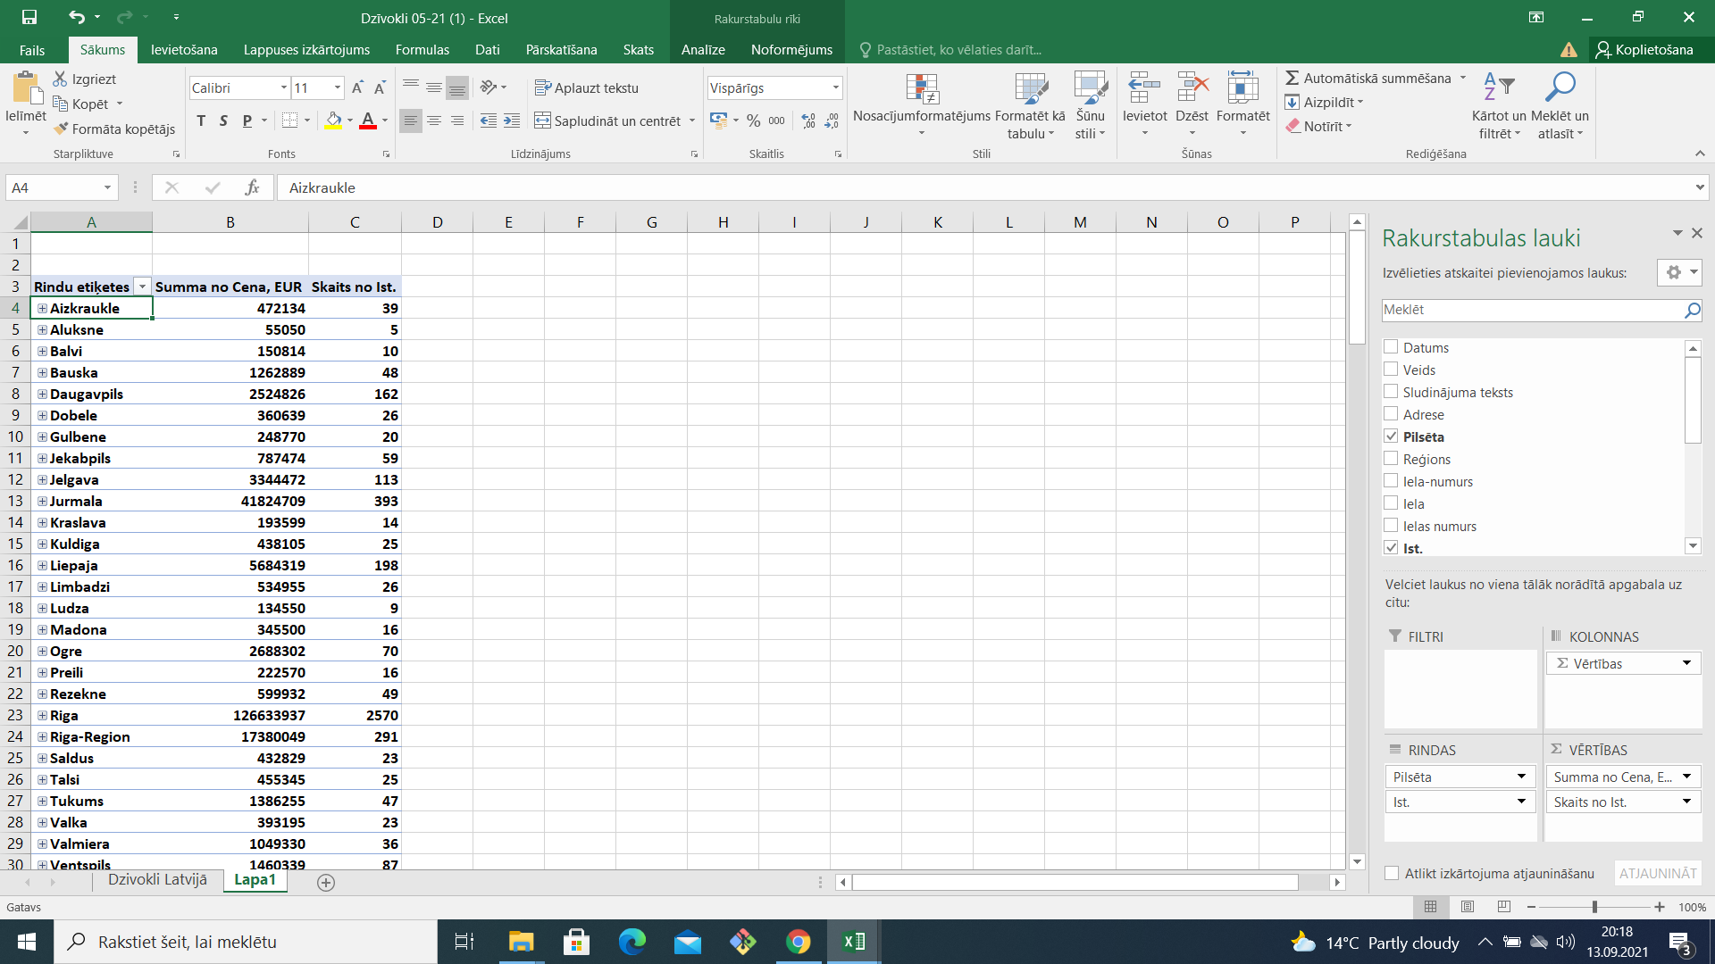
1. uzdevums.
Uzdevuma teksts, saite uz apmācības video atrodas lapā VLOOKUP

2.uzdevums
Noskaties sekojošu video, ja nepieciešams vairākkārtīgi.

https://www.youtube.com/watch?v=eSfqaoNy6W0

Izmantojot datus no lapas Dzivokli Latvijā, izveido rakursa tabulu, kuru novieto jaunā darba lapā.

Rakursa tabulā jāattēlo sekojoši dati:Pilsēta, istabas, cena

3.uzdevums

Noskaties sekojošu video.
https://www.youtube.com/watch?v=t60DmlHNk5o&t=4s

Izveido lapā, kurā atradīsies 2.uzdevumā izveidotā rakurstabula(Pivot Table), diagrammu.
Diagrammā atlasīt sekojošus datus(skat.attēlā)

Kā papildus datu griezumu diagrammai pievienot lauku veids

Izpēti katra filtra darbību, kā tie ietekmē diagrammā attēlotos datus

4.uzdevums

Saglabā datni ar nosaukumu privotTAB_vards. Saglabāto datni nosūtīt skolotājai MS Teams(individuāli).

VLOOKUP
Vārds | Uzvārds | 1. tests | 2. tests | 3. tests | 4. tests
Anda | Trizna | 8 | 9 | 9 | 10
Ansis | Vickops | 3 | 4 | 2 | 3
Artūrs | Dimza | 6 | 6 | 7 | 7
Aizpildi doto tabulu, izmantojot VLOOKUP funkciju.
Uzvārda laukam veikt datu validāciju.
Edmunds | Andersons | 6 | 6 | 7 | 6 | Noskaties pamācības video, funkcijas VLOOKUP izmantošanai!
Edvards | Začests | 5 | 1 | 1 | 2 | https://www.youtube.com/watch?v=sWBMY75SZ7s
Evija | Smilga | 7 | 8 | 9 | 9
Gunārs | Lapsa | 4 | 3 | 1 | 3
Ieva | Mauriņa | 7 | 7 | 7 | 6
Igors | Kronbergs | 2 | 6 | 5 | 7 | Uzvārds | 1. tests | 2. tests | 3. tests | 4. tests
Jānis | Džeriņš | 7 | 7 | 8 | 6 | Medenis | 10 | 9 | 6 | 10
Jānis | Dzelme | 5 | 7 | 7 | 6
Kaspars | Grīnbergs | 1 | 3 | 9 | 9
Māris | Berzins | 8 | 8 | 9 | 8
Māris | Smilga | 7 | 7 | 7 | 8
Mārtiņš | Freivalds | 7 | 8 | 8 | 8
Nikolajs | Pamše | 6 | 9 | 9 | 8
Oļegs | Medenis | 10 | 9 | 6 | 10
Pauls | Kreicbergs | 9 | 9 | 5 | 7
Pāvels | Ruhmans | 6 | 7 | 8 | 5
Pēteris | Gubarevičs | 8 | 9 | 9 | 9
Ronalds | Šulcs | 6 | 7 | 7 | 5
Uldis | Grīnbergs | 8 | 8 | 8 | 6
Valdis | Garkalns | 5 | 7 | 7 | 6
Viesturs | Suveizda | 5 | 5 | 5 | 6
Vitālijs | Berzins | 5 | 7 | 7 | 5
Vladislavs | Reinvalds | 5 | 8 | 8 | 7

2., 3. uzd.
Rindu etiķetes | Summa no Cena, EUR | Skaits no Ist. | Rindu etiķetes | Summa no Cena, EUR | Skaits no Ist.
Aizkraukle | 472134 | 39 | Aluksne | 55050 | 5
Aluksne | 55050 | 5 | Bauska | 1262889 | 48
Balvi | 150814 | 10 | Dobele | 360639 | 26
Bauska | 1262889 | 48 | Gulbene | 248770 | 20
Daugavpils | 2524826 | 162 | Gala summa | 1927348 | 99
Dobele | 360639 | 26
Gulbene | 248770 | 20
Jekabpils | 787474 | 59
Jelgava | 3344472 | 113
Jurmala | 41824709 | 393
Kraslava | 193599 | 14
Kuldiga | 438105 | 25
Liepaja | 5684319 | 198
Limbadzi | 534955 | 26
Ludza | 134550 | 9
Madona | 345500 | 16
Ogre | 2688302 | 70
Preili | 222570 | 16
Rezekne | 599932 | 49
Riga | 126633937 | 2570
Riga-Region | 17380049 | 291
Saldus | 432829 | 23
Talsi | 455345 | 25
Tukums | 1386255 | 47
Valka | 393195 | 23
Valmiera | 1049330 | 36
Ventspils | 1460339 | 87
Gala summa | 211064888 | 4400

